SOP Formu (Mat-Ext-Hjy Soğutma)
 |  | YARDIMCI İŞLETMELER BÖLÜMÜ YT1SOP01_ÇORLU YARDIMCI TESİSLER MATBAA-EXTRUDER-HİJYEN SOĞUTMA POMPALARI YÜKSEKTE ÇALIŞMA |  |  | İLK YAYIM TARİHİ: 16.01.2026
 |  |  |  |  | REV. TARİHİ: -
 |  |  |  |  | DOK. NO: YT1SOP01
 |  | MATBAA, EXTRUDER, HİJYEN SOĞUTMA POMPALARI |  | SOP | REV.: 0
KAPSAM : ÇORLU YARDIMCI TESİSLER MATBAA-EXTRUDER-HİJYEN SOĞUTMA POMPALARI YÜKSEKTE ÇALIŞMA kapsamındaki teknik bakım personelinin yüksekte yapacağı çalışmaları kapsar.
DİKKAT! 1- Yüksekte Çalışma öncesinde; Amirinize ve SGÇ Birimine haber vererek, K1G44 TEHLİKELİ İŞLER ÇALIŞMA PROSEDÜRÜ' ne uygun şekilde K4G193 TEHLİKELİ İŞ ÇALIŞMA İZİN FORMU doldurunuz. 2- Gece vardiyasında Yüksekte Çalışma yapmayınız. 3- Korozo Hayat Kurtaran Kural: Yüksekte çalışırken emniyet kemeri kullanarak kendinizi düşme riskine karşı koruyunuz. 4- SOP Formunda belirtilen adımların veya ekipmanların dışında çalışma yapmayınız. 5- Farklı bir uygulama ile karşılaştığınızda kesinlikle müdahale etmeyiniz ve mutlaka ilk amirinize bilgi veriniz. 6- Manlift Makaslı Platform kullanılarak ulaşılabilecek enstrümanlar Mavi, Sabit Platform ile ulaşılabilecek enstrümanlar Yeşil, Seyyar Platformlu Merdiven ile ulaşılabilecek enstrümanlar Turuncu işaretlidir.
NO | İŞ ADIMI (Prosesin başından sonuna adım adım süreçler anlatılır. Siyah renk ile net ifadeler yazılır.) |  | DİKKAT EDİLECEK HUSUSLAR (Proses adımlarının her birinde Kalite, İş Güvenliği ve Çevre için dikkat edilmesi gereken çok önemli noktalara değinilir. Kaliteye veya Fireye etki edecek konular kırmızı renk, İSGÇ konular mavi renk ile yazılır.) | KULLANILAN EKİPMAN | FOTOĞRAFLAR
1 | Matbaa soğutma pompalarına müdahale (4.5 mt tavan yüksekliği) En yüksek vanalara (270cm) müdahale |  | Paraşüt tipi emniyet kemeri ve baret kullanınız. Seyyar platformlu merdivenin teker kilidini kapatınız. | 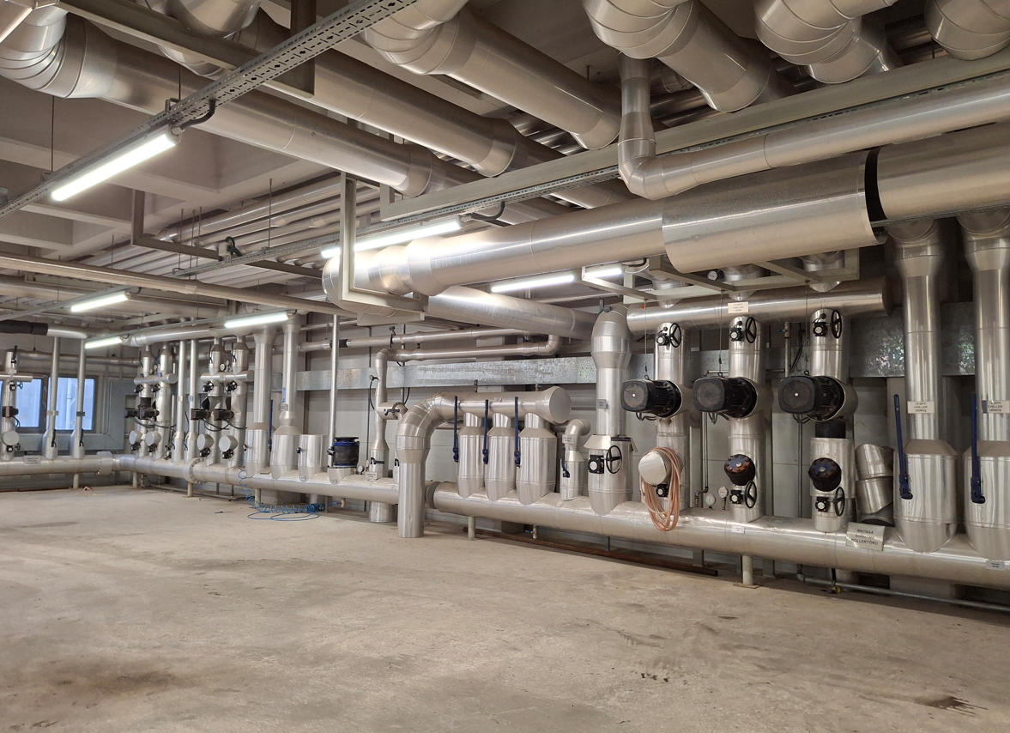 Seyyar Platformlu Merdiven | 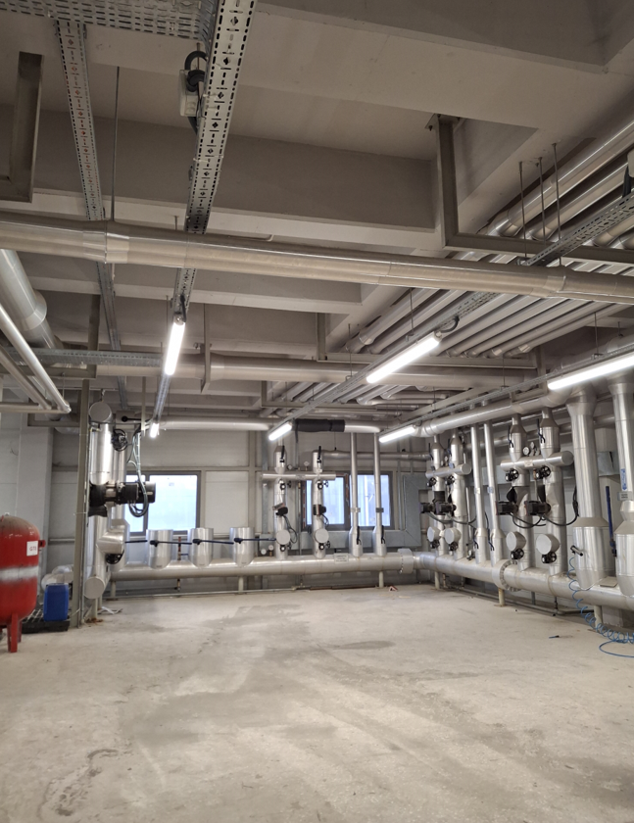
2 | Soğutma kulelerine müdahale |  | Paraşüt tipi emniyet kemeri ve baret kullanınız. Korkulukları aşacak şekilde çalışmayınız. | 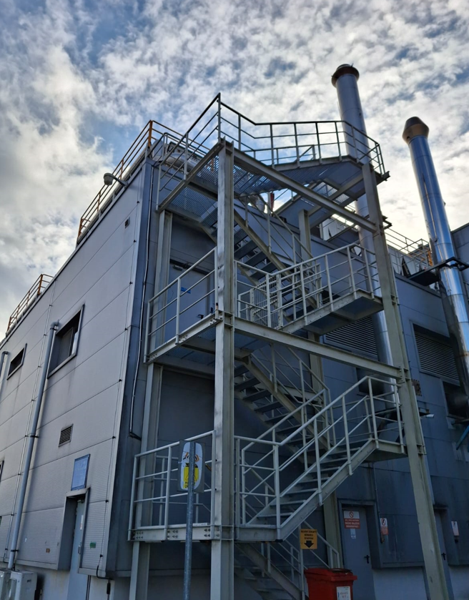 Sabit Platform | 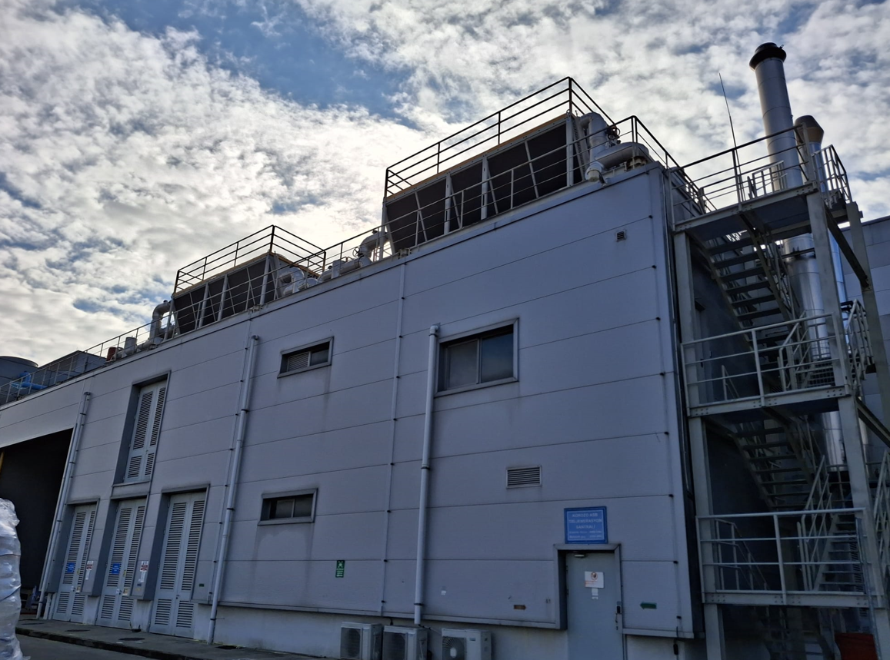
3 | Extruder santral mahaline müdahale |  | Paraşüt tipi emniyet kemeri ve baret kullanınız. | Sabit Platform Kancalı Merdiven | 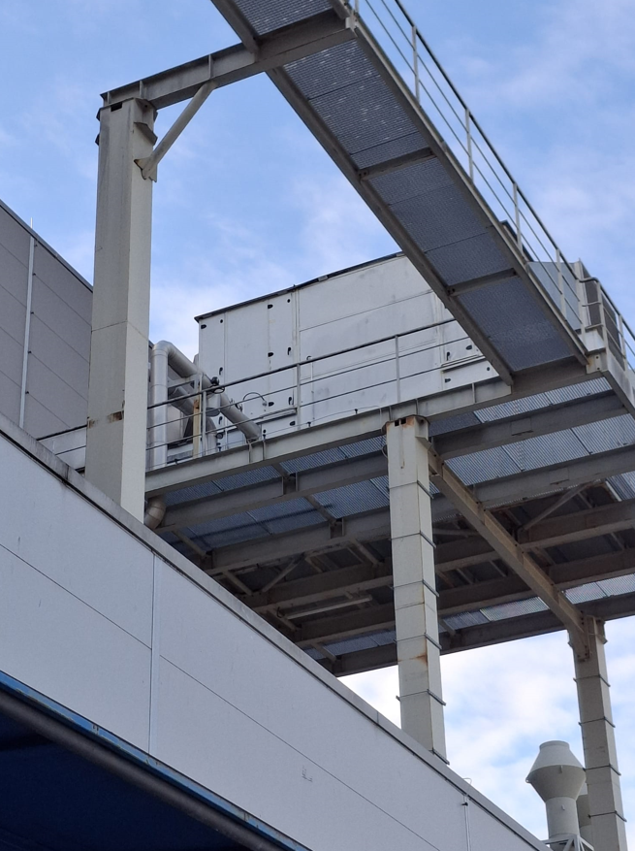 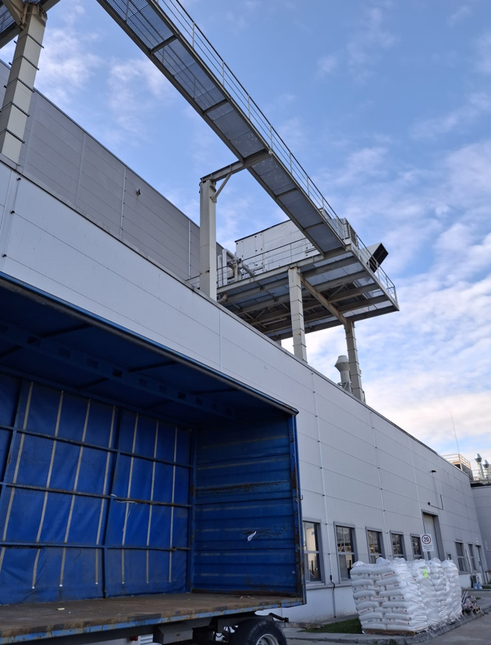
GEREKLİ EL ALETLERİ |  |  | GEREKLİ YARDIMCI EKİPMANLAR |  | GEREKLİ KİŞİSEL KORUYUCU DONANIMLAR

HAZIRLAYAN |  |  | KONTROL EDEN |  | ONAYLAYAN
(BÖLÜM MÜHENDİSİ / ŞEFİ) |  |  | (İSGÇ) | (KALİTE GÜVENCE) | (BÖLÜM MÜDÜRÜ) / (KG VE LABORATUVARLAR MÜDÜRÜ)

